关系图
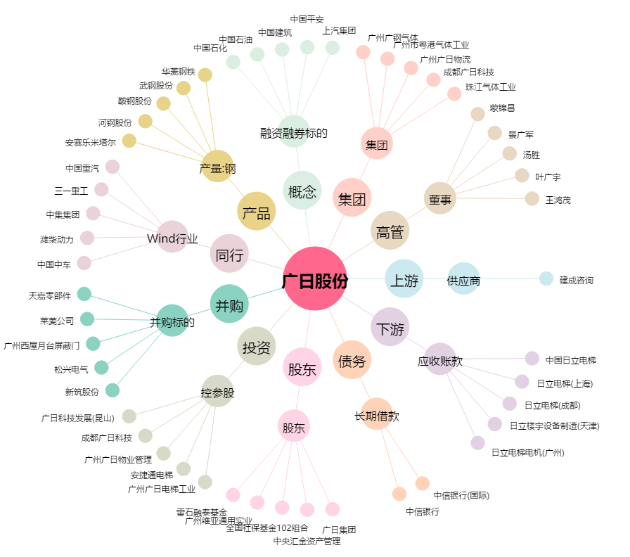
广日股份[600894.SH] - 关系概览图

